Лист1
 | МБОУ ООШ №25 имени В.В.Буракова станицы Баракаевской |  |  | Отд./корп |  |  |  | День | 11.03.2022г

Прием пищи | Раздел | № рец. | Блюдо | Выход, г | Цена | Калорийность | Белки | Жиры | Углеводы
Завтрак
5-9 классы | Закуска | 323 | Пудинг из творога | 150 |  | 361.96 | 20.89 | 16.29 | 33.00
 |  | 481 | Молоко сгущенное | 19 |  | 65.60 | 1.44 | 1.70 | 31.00
 | Напиток | 504 | Чай с лимоном | 200 |  | 61.00 | 0.10 | 0.00 | 15.20
 | хлеб | 109 | Хлеб ржаной | 23 |  | 40.02 | 1.51 | 0.27 | 11.51
 | Хлеб | 108 | Хлеб пшеничный | 47 |  | 110.45 | 3.57 | 0.37 | 36.54
 |  |  |  |  | 44.66р. | 639.03 | 27.51 | 18.63 | 127.25
Завтрак | Закуска | 323 | Пудинг из творога | 150 |  | 361.96 | 20.89 | 16.29 | 33.00
сотрудники |  | 481 | Молоко сгущенное | 19 |  | 65.60 | 1.44 | 1.70 | 31.00
 | Напиток | 504 | Чай с лимоном | 200 |  | 61.00 | 0.10 | 0.00 | 15.20
 | Хлеб | 109 | Хлеб ржаной | 23 |  | 40.02 | 1.51 | 0.27 | 11.51
 | Хлеб | 108 | Хлеб пшеничный | 47 |  | 110.45 | 3.57 | 0.37 | 36.54
 |  |  |  |  | 44.15р. | 639.03 | 27.51 | 18.63 | 127.25
Завтрак | Закуска | 323 | Пудинг из творога | 150 |  | 361.96 | 20.89 | 16.29 | 33.00
дети ОВЗ, |  | 481 | Молоко сгущенное | 19 |  | 65.60 | 1.44 | 1.70 | 31.00
инвалиды | Напиток | 504 | Чай с лимоном | 200 |  | 61.00 | 0.10 | 0.00 | 15.20
 | хлеб | 109 | Хлеб ржаной | 23 |  | 40.02 | 1.51 | 0.27 | 11.51
 | Хлеб | 108 | Хлеб пшеничный | 47 |  | 110.45 | 3.57 | 0.37 | 36.54
 | Кисломол изд. | 516 | Йогурт3,2% | 100 |  | 87.50 | 5.08 | 4.38 | 24.50
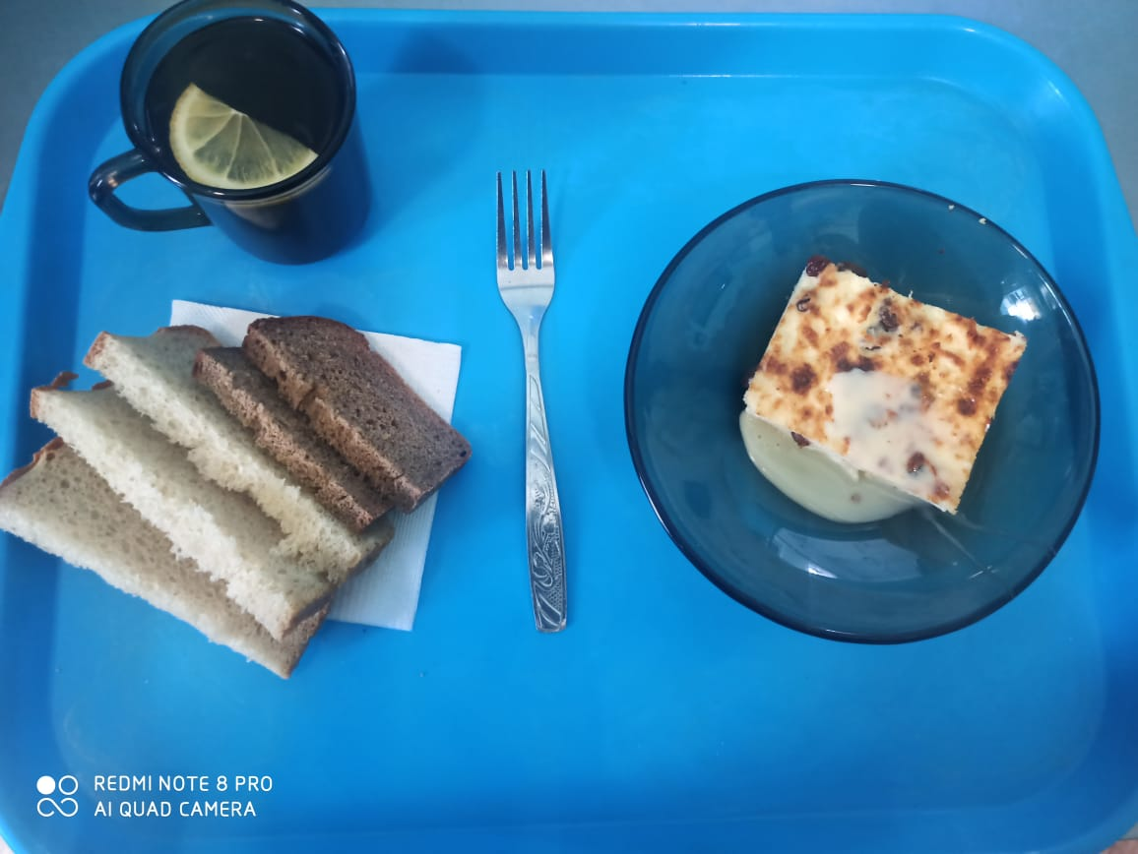
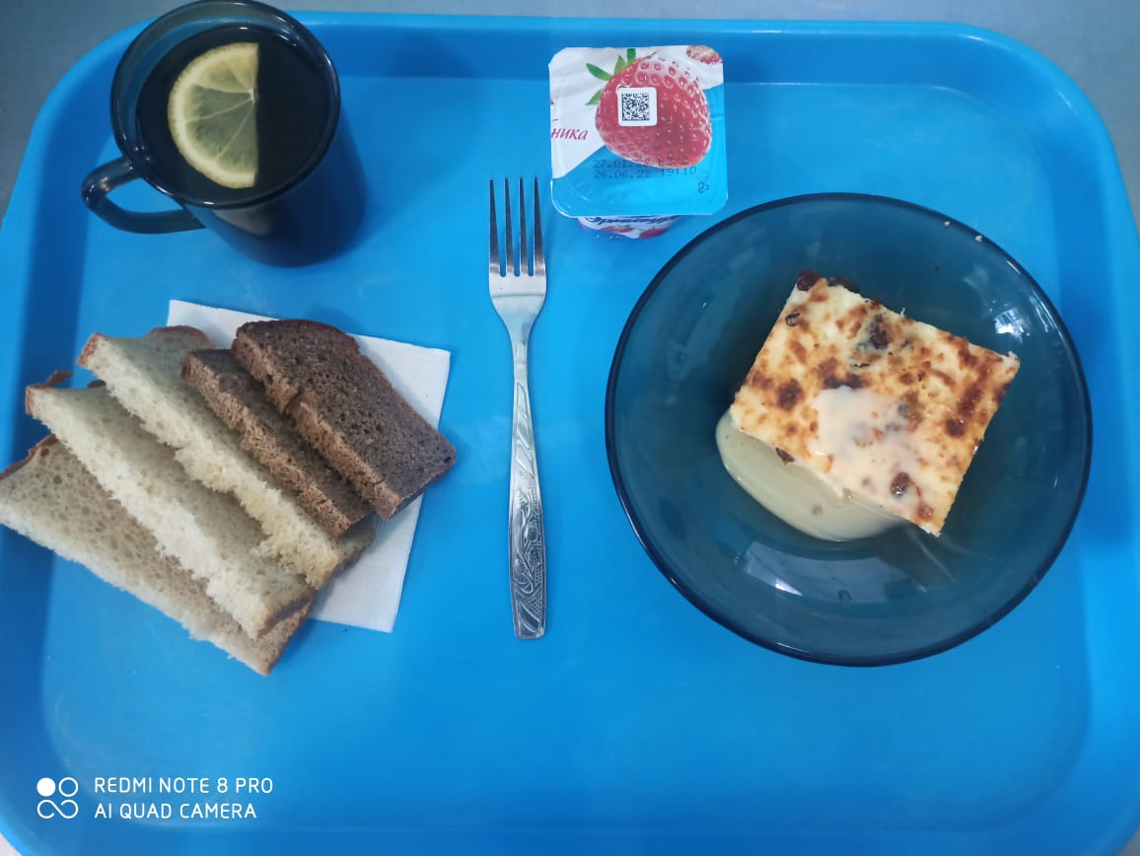
 |  |  |  |  | 77.32р. | 639.03 | 27.51 | 18.63 | 127.25

